Tabele zbiorcze
PZPM na podstawie danych CEP |  |  |  |  |  | 2020-12-07
 |  |  |  |  |  | sztuki
PIERWSZE REJESTRACJE NOWYCH PRZYCZEP I NACZEP* w tym przyczepy lekkie
 | 2020 Lis | 2019 Lis | % zmiana r/r | 2020 Sty - Lis | 2019 Sty - Lis | % zmiana r/r
PRZYCZEPY | 4,385 | 3,780 | 16.0% | 60,448 | 57,524 | 5.1%
przyczepy ciężarowe | 970 | 741 | 30.9% | 9,707 | 9,900 | -1.9%
przyczepy specjalne | 94 | 89 | 5.6% | 1,354 | 1,466 | -7.6%
przyczepy lekkie | 2,956 | 2,582 | 14.5% | 43,261 | 41,197 | 5.0%
przyczepy ciężarowe rolnicze | 363 | 368 | -1.4% | 6,124 | 4,960 | 23.5%
przyczepy inne | 2 | - |  | 2 | 1 | 100.0%
NACZEPY | 1,776 | 1,113 | 59.6% | 13,233 | 19,749 | -33.0%
naczepy ciężarowe | 1,776 | 1,113 | 59.6% | 13,223 | 19,742 | -33.0%
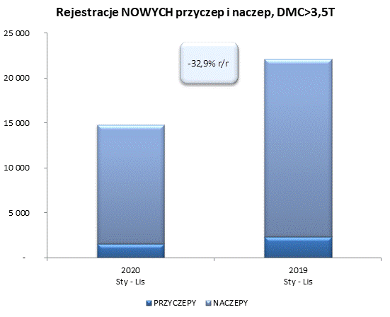
naczepy specjalne | - | - |  | 10 | 7 | 42.9%
RAZEM PRZYCZEPY I NACZEPY | 6,161 | 4,893 | 25.9% | 73,681 | 77,273 | -4.6%
*/ bez rejestracji czasowych
Źródło: analizy PZPM na podstawie CEP
Source: PZPM analysis based on Central Register of Vehicles

 |  |  |  |  |  | sztuki
PIERWSZE REJESTRACJE NOWYCH, PRZYCZEP I NACZEP*, DMC>3.5T
 | 2020 Lis | 2019 Lis | % zmiana r/r | 2020 Sty - Lis | 2019 Sty - Lis | % zmiana r/r
PRZYCZEPY, DMC>3.5T" | 191 | 157 | 21.7% | 1,583 | 2,323 | -31.9%
PRZYCZEPY CIĘŻAROWE | 188 | 155 | 21.3% | 1,559 | 2,297 | -32.1%
PRZYCZEPY SPECJALNE | 3 | 2 | 50.0% | 24 | 26 | -7.7%
NACZEPY, DMC>3.5T" | 1,775 | 1,113 | 59.5% | 13,224 | 19,745 | -33.0%
NACZEPY CIĘŻAROWE | 1,775 | 1,113 | 59.5% | 13,215 | 19,739 | -33.1%
NACZEPY SPECJALNE | - | - |  | 9 | 6 | 50.0%
RAZEM NACZEPY I PRZYCZEPY | 1,966 | 1,270 | 54.8% | 14,807 | 22,068 | -32.9%
*/ bez rejestracji czasowych
Źródło: analizy PZPM na podstawie CEP
Source: PZPM analysis based on Central Register of Vehicles

Ranking PiN_DMC>3,5T
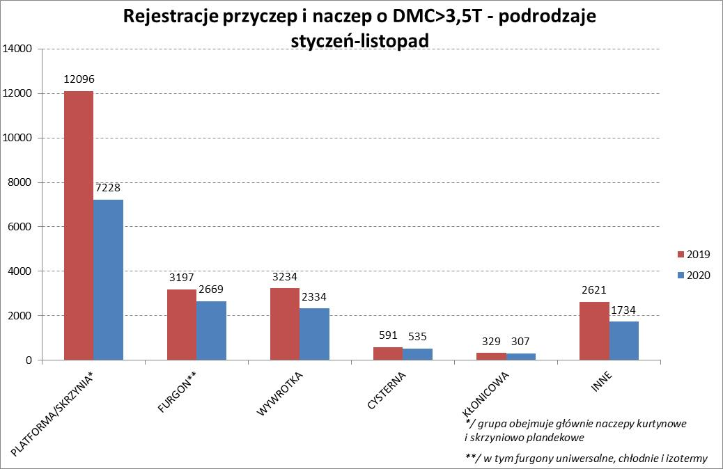
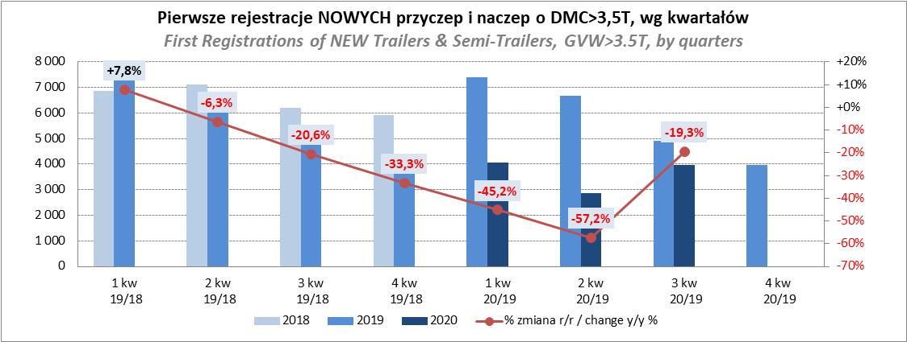
PZPM |  |  |  |  |  | 2020-12-07
Pierwsze rejestracje NOWYCH przyczep i naczep* o DMC>3,5T, udział w rynku %
First Registrations of NEW Trailers & Semi-Trailers with GVW>3.5T, Market Share %
 |  |  |  |  |  | Sztuki / Units
Pozycja | Marka | Rok narastająco Styczeń - Listopad
 |  | YTD January - November
 |  | 2020 |  | 2019 |  | Zmiana % r/r
No. | Make
 |  | Ogółem | Udział % | Ogółem | Udział % | Change % y/y
 |  | Total | Mkt shr % | Total | Mkt shr %
1 | SCHMITZ CARGOBULL | 2999 | 20.25% | 4997 | 22.64% | -40.0%
2 | KRONE | 2563 | 17.31% | 3877 | 17.57% | -33.9%
3 | WIELTON | 1883 | 12.72% | 3081 | 13.96% | -38.9%
4 | KOEGEL | 1135 | 7.67% | 1644 | 7.45% | -31.0%
5 | SCHWARZMUELLER | 610 | 4.12% | 544 | 2.47% | 12.1%
6 | BODEX | 596 | 4.03% | 570 | 2.58% | 4.6%
7 | KAESSBOHRER | 422 | 2.85% | 954 | 4.32% | -55.8%
8 | KEMPF | 360 | 2.43% | 408 | 1.85% | -11.8%
9 | WECON | 354 | 2.39% | 596 | 2.70% | -40.6%
10 | ZASŁAW | 312 | 2.11% | 366 | 1.66% | -14.8%
11 | GNIOTPOL | 294 | 1.99% | 341 | 1.55% | -13.8%
12 | FLIEGL | 234 | 1.58% | 249 | 1.13% | -6.0%
13 | INTER CARS - FEBER | 206 | 1.39% | 292 | 1.32% | -29.5%
14 | MHS | 187 | 1.26% | 147 | 0.67% | 27.2%
15 | MEGA | 162 | 1.09% | 247 | 1.12% | -34.4%
16 | CIMC | 147 | 0.99% | 306 | 1.39% | -52.0%
17 | REDOS | 143 | 0.97% | 143 | 0.65% | 0.0%
18 | FFB FELDBINDER | 141 | 0.95% | 180 | 0.82% | -21.7%
19 | STAS | 130 | 0.88% | 177 | 0.80% | -26.6%
20 | BERGER | 129 | 0.87% | 360 | 1.63% | -64.2%
 | Pozostałe / Others | 1800 | 12.2% | 2589 | 11.7% | -30.5%
 | OGÓŁEM / TOTAL | 14807 | 100% | 22068 | 100% | -32.9%
*/ bez rejestracji czasowych
Źródło: analizy PZPM na podstawie CEP
Source: PZPM analysis based on Central Register of Vehicles

Ranking Naczepy DMC>3,5T
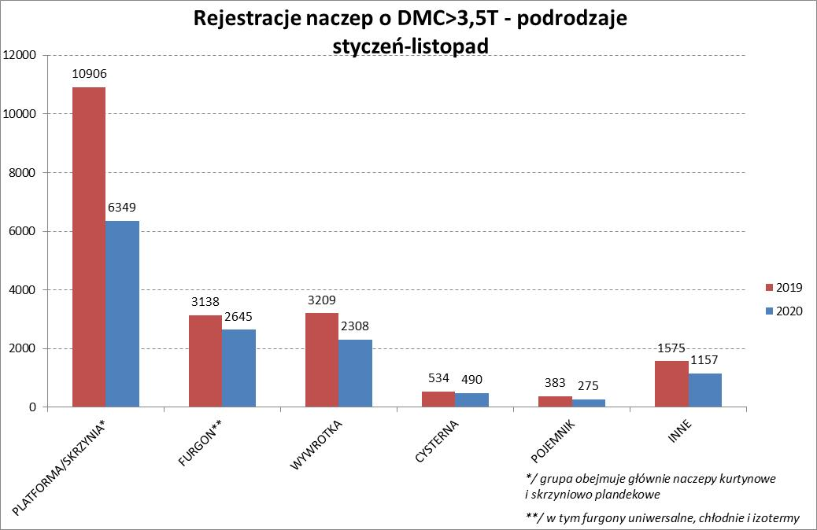
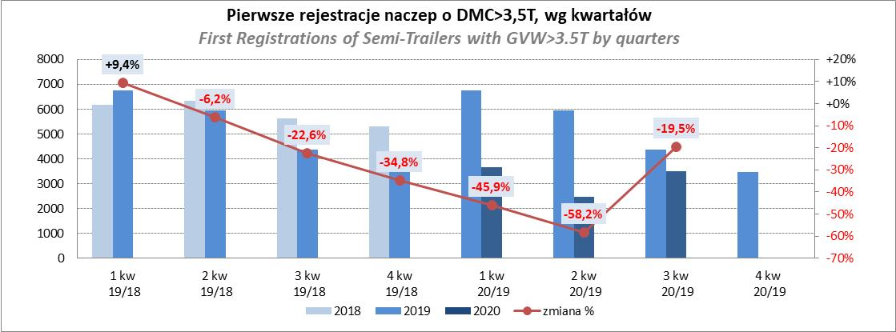
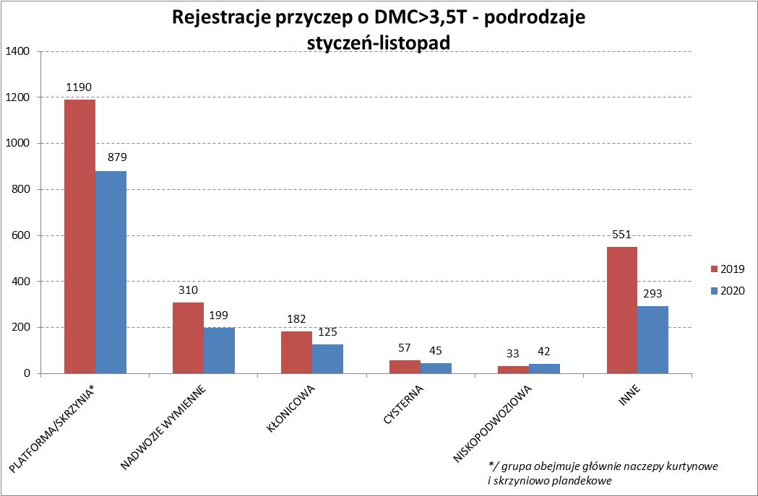
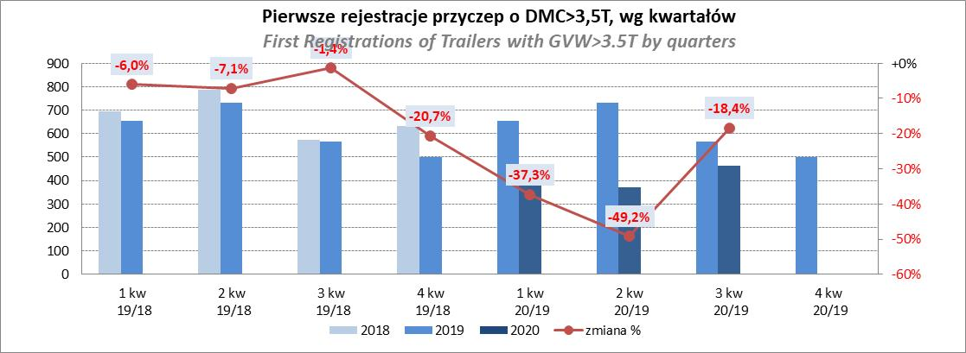
PZPM |  |  |  |  |  | 2020-12-07
Pierwsze rejestracje NOWYCH naczep* o DMC>3,5T, udział w rynku %
First Registrations of NEW Semi-Trailers with GVW>3.5T, Market Share %
 |  |  |  |  |  | Sztuki
Pozycja | Marka | Rok narastająco Styczeń - Listopad
 |  | YTD January - November
 |  | 2020 |  | 2019 |  | Zmiana % r/r
No. | Make
 |  | Ogółem | Udział % | Ogółem | Udział % | Change % y/y
 |  | Total | Mkt shr % | Total | Mkt shr %
1 | SCHMITZ CARGOBULL | 2993 | 22.6% | 4989 | 25.27% | -40.0%
2 | KRONE | 2533 | 19.2% | 3837 | 19.43% | -34.0%
3 | WIELTON | 1692 | 12.8% | 2754 | 13.95% | -38.6%
4 | KOEGEL | 1122 | 8.5% | 1612 | 8.16% | -30.4%
5 | SCHWARZMUELLER | 602 | 4.6% | 528 | 2.67% | 14.0%
6 | BODEX | 575 | 4.3% | 542 | 2.74% | 6.1%
7 | KAESSBOHRER | 420 | 3.2% | 912 | 4.62% | -53.9%
8 | KEMPF | 360 | 2.7% | 407 | 2.06% | -11.5%
9 | ZASŁAW | 283 | 2.1% | 304 | 1.54% | -6.9%
10 | FLIEGL | 205 | 1.6% | 233 | 1.18% | -12.0%
11 | INTER CARS - FEBER | 204 | 1.5% | 292 | 1.48% | -30.1%
12 | MEGA | 158 | 1.2% | 243 | 1.23% | -35.0%
13 | CIMC | 147 | 1.1% | 304 | 1.54% | -51.6%
14 | FFB FELDBINDER | 141 | 1.1% | 180 | 0.91% | -21.7%
15 | STAS | 130 | 1.0% | 177 | 0.90% | -26.6%
16 | BERGER | 129 | 1.0% | 360 | 1.82% | -64.2%
17 | PRO-WAM | 96 | 0.7% | 99 | 0.50% | -3.0%
18 | MAGYAR | 86 | 0.7% | 90 | 0.46% | -4.4%
19 | BENALU | 76 | 0.6% | 157 | 0.80% | -51.6%
20 | MHS | 70 | 0.5% | 12 | 0.06% | 483.3%
 | Pozostałe / Others | 1202 | 9.1% | 1713 | 8.7% | -29.8%
 | OGÓŁEM / TOTAL | 13224 | 100% | 19745 | 100% | -33.0%
*/ bez rejestracji czasowych
Źródło: analizy PZPM na podstawie CEP
Source: PZPM analysis based on Central Register of Vehicles

Przyczepy lekkie
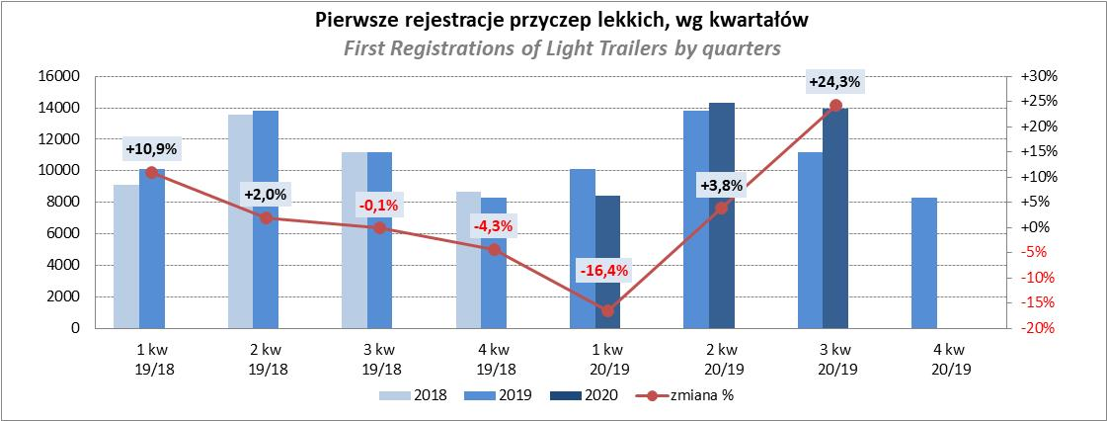
PZPM |  |  |  |  |  | 2020-12-07
Pierwsze rejestracje NOWYCH przyczep lekkich*, udział w rynku %
First Registrations of NEW Light Trailers*, Market Share %
 |  |  |  |  |  | Sztuki / Units
Pozycja | Marka | Rok narastająco Styczeń - Listopad
 |  | YTD January - November
 |  | 2020 |  | 2019 |  | Zmiana % r/r
No. | Make
 |  | Ogółem | Udział % | Ogółem | Udział % | Change % y/y
 |  | Total | Mkt shr % | Total | Mkt shr %
1 | NEPTUN-SORELPOL | 11926 | 27.57% | 11241 | 27.29% | 6.1%
2 | TEMARED | 9906 | 22.90% | 11104 | 26.95% | -10.8%
3 | NIEWIADÓW | 3912 | 9.04% | 3066 | 7.44% | 27.6%
4 | ZASŁAW | 2186 | 5.05% | 1577 | 3.83% | 38.6%
5 | RYDWAN | 2174 | 5.03% | 2021 | 4.91% | 7.6%
6 | MARTZ | 1708 | 3.95% | 2350 | 5.70% | -27.3%
7 | BRENDERUP-THULE TRAILERS | 1379 | 3.19% | 1046 | 2.54% | 31.8%
8 | FARO | 1328 | 3.07% | 989 | 2.40% | 34.3%
9 | WIOLA | 876 | 2.02% | 801 | 1.94% | 9.4%
10 | SYLAND | 616 | 1.42% | 617 | 1.50% | -0.2%
11 | WIDPOL | 615 | 1.42% | 577 | 1.40% | 6.6%
12 | FRACHT | 519 | 1.20% | 270 | 0.66% | 92.2%
13 | CARRO | 467 | 1.08% | 190 | 0.46% | 145.8%
14 | GŁOWACZ | 443 | 1.02% | 337 | 0.82% | 31.5%
15 | W.N.P. M.SUSKI | 418 | 0.97% | 400 | 0.97% | 4.5%
16 | STIM | 403 | 0.93% | 299 | 0.73% | 34.8%
17 | MIRO-CAR1 | 302 | 0.70% | 217 | 0.53% | 39.2%
18 | MASTER-TECH | 301 | 0.70% | 329 | 0.80% | -8.5%
19 | K.T.S. SUSKI | 295 | 0.68% | 282 | 0.68% | 4.6%
20 | SPAWLINE | 289 | 0.67% | 272 | 0.66% | 6.3%
 | Pozostałe / Others | 3198 | 7.4% | 3212 | 7.8% | -0.4%
 | OGÓŁEM / TOTAL | 43261 | 100% | 41197 | 100% | 5.0%
*/ bez rejestracji czasowych
Źródło: analizy PZPM na podstawie CEP
Source: PZPM analysis based on Central Register of Vehicles

Ranking_P-CR
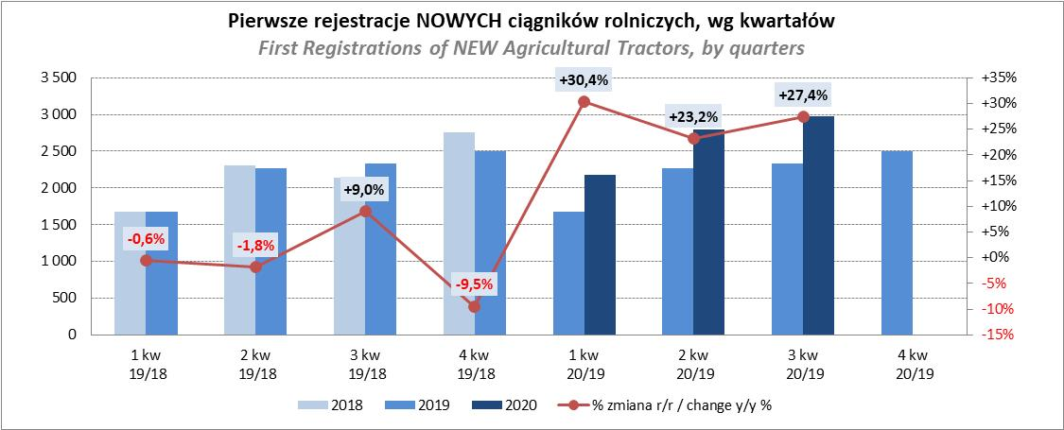
PZPM |  |  |  |  |  | 2020-12-07
Pierwsze rejestracje NOWYCH przyczep ciężarowych rolniczych*, udział w rynku %
First Registrations of NEW Agricultural Trailers*, Market Share %
 |  |  |  |  |  | Sztuki / Units
Pozycja | Marka | Rok narastająco Styczeń - Listopad
 |  | YTD January - November
 |  | 2020 |  | 2019 |  | Zmiana % r/r
No. | Make
 |  | Ogółem | Udział % | Ogółem | Udział % | Change % y/y
 |  | Total | Mkt shr % | Total | Mkt shr %
1 | PRONAR | 2455 | 40.09% | 2090 | 42.14% | 17.5%
2 | METAL-FACH | 861 | 14.06% | 620 | 12.50% | 38.9%
3 | WIELTON | 532 | 8.69% | 452 | 9.11% | 17.7%
4 | METALTECH | 530 | 8.65% | 364 | 7.34% | 45.6%
5 | ZASŁAW | 307 | 5.01% | 318 | 6.41% | -3.5%
6 | CYNKOMET | 244 | 3.98% | 146 | 2.94% | 67.1%
7 | PPHU WODZIŃSKI | 209 | 3.41% | 144 | 2.90% | 45.1%
8 | MEPROZET | 156 | 2.55% | 134 | 2.70% | 16.4%
9 | MARPOL | 136 | 2.22% | 87 | 1.75% | 56.3%
10 | POMOT | 99 | 1.62% | 68 | 1.37% | 45.6%
11 | GOMAR | 93 | 1.52% | 78 | 1.57% | 19.2%
12 | TECHMONT | 68 | 1.11% | 60 | 1.21% | 13.3%
13 | AUTO-TECH | 46 | 0.75% | 53 | 1.07% | -13.2%
 | FLIEGL | 46 | 0.75% | 38 | 0.77% | 21.1%
15 | MCMS WARKA | 33 | 0.54% | 25 | 0.50% | 32.0%
 | Pozostałe / Others | 309 | 5.0% | 283 | 5.7% | 9.2%
 | OGÓŁEM / TOTAL | 6124 | 100% | 4960 | 100% | 23.5%
*/ bez rejestracji czasowych
Źródło: analizy PZPM na podstawie CEP
Source: PZPM analysis based on Central Register of Vehicles
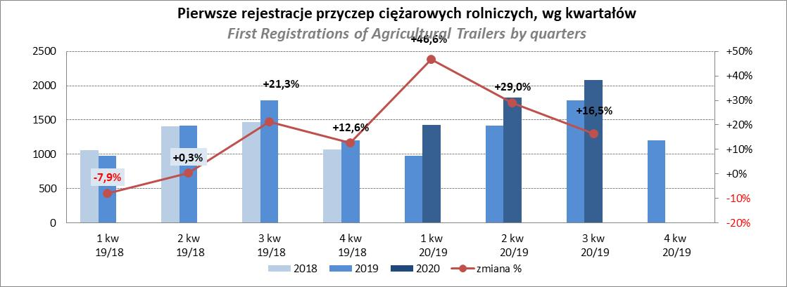

PZPM
Pierwsze rejestracje NOWYCH ciągników rolniczych*, udział w rynku %
First Registrations of NEW Agricultural Tractors*, Market Share %
 |  |  |  |  |  | Sztuki / Units
Pozycja | Marka | Rok narastająco Styczeń - Listopad
 |  | YTD January - November
 |  | 2020 |  | 2019 |  | Zmiana % r/r
No. | Make
 |  | Ogółem | Udział % | Ogółem | Udział % | Change % y/y
 |  | Total | Mkt shr % | Total | Mkt shr %
1 | NEW HOLLAND | 1,646 | 17.49% | 1,330 | 17.10% | 23.8%
2 | JOHN DEERE | 1,131 | 12.02% | 1,242 | 15.96% | -8.9%
3 | KUBOTA | 1,072 | 11.39% | 933 | 11.99% | 14.9%
4 | DEUTZ-FAHR | 863 | 9.17% | 712 | 9.15% | 21.2%
5 | ZETOR | 730 | 7.76% | 694 | 8.92% | 5.2%
6 | CASE IH | 699 | 7.43% | 546 | 7.02% | 28.0%
7 | MASSEY FERGUSON | 527 | 5.60% | 374 | 4.81% | 40.9%
8 | CLAAS | 379 | 4.03% | 363 | 4.67% | 4.4%
9 | FARMTRAC | 370 | 3.93% | 233 | 2.99% | 58.8%
10 | VALTRA | 308 | 3.27% | 320 | 4.11% | -3.7%
11 | STEYR | 255 | 2.71% | 176 | 2.26% | 44.9%
12 | APOLLO | 219 | 2.33% | 0 | 0.00%
13 | FENDT | 196 | 2.08% | 137 | 1.76% | 43.1%
14 | LOVOL | 172 | 1.83% | 91 | 1.17% | 89.0%
15 | ARBOS | 136 | 1.44% | 41 | 0.53% | 231.7%
 | Pozostałe / Others | 710 | 7.5% | 588 | 7.6% | 20.7%
 | OGÓŁEM / TOTAL | 9,413 | 100% | 7,780 | 100% | 21.0%
*Pojazdy zarejestrowane jako Ciągniki Rolnicze bez wyróżnionych jako potencjalne ATV
** Liczby zawierają rejestracje czasowe na koniec miesięcy
Źródło: analizy PZPM na podstawie CEP
*Vehicles registered as Agricultural Tractors without considered as ATV
Source: PZPM analysis based on Central Register of Vehicles

